【別紙】詳細フォーマット（原紙）
別紙

 | O （事業者名） | OU （部署名） | OU （事業者コード） | CN （利用者氏名） | UID （証明書ID） | シリアル番号 | 利用者氏名 （全角/日本語） | 継続・登録・ 削除・内容変更 | 実施希望日※
 |  |  |  |  |  |  |  | (リストから選択)
 | organizationalName | organizationalUnitname | organizationalUnitname | commonName | userId
1
2
3
4
5
6
7
8
9
10
11
12
13
14
15
16
17
18
19
20
21
22
23
24
25
26
27
28
29
30
31
32
33
34
35
36
37
38
39
40
41
42
43
44
45
46
47
48
49
50
 |  |  |  |  |  |  |  |  | ※実施希望日については、登録内容によりご希望に添えないことがございますので予めご了承ください。

【別紙】詳細フォーマット（記入例）
別紙

 | O （事業者名） | OU （部署名） | OU （事業者コード） | CN （利用者氏名） | UID （証明書ID） | シリアル番号 | 利用者氏名 （全角/日本語） | 継続・登録・ 削除・内容変更 | 実施希望日※
 |  |  |  |  |  |  |  | (リストから選択)
 | organizationalName | organizationalUnitname | organizationalUnitname | commonName | userId
1 | xxxxxx Corp | XYZ Department | xxxx | Taro Yamada | ESxxxxxxxxxx | xxxx | ○○ ○○ | 登録 | H28.5.1まで
2
3 | 半角英数 | 半角英数 | 半角英数 | 半角英数 | 証明書発行時にジャパン | 電子証明書情報に |  | 継続、登録、 | 実施希望日を記入。
4 |  |  |  |  | ネットから指定されたIDを | 記載されている番号を |  | 削除、内容変更
5 |  |  |  |  | 記入。 | 記入。 |  | から１つを選択。
証明書取得時に申請した内容と同じものを入力してください
なお、既に登録されているもの（継続分）についてもご記入ください
6 |  |  |  |  | ※大文字小文字も正しく | ※大文字小文字も正しく
7 |  |  |  |  | 転記する。 | 転記する。 |  | ※｢内容変更｣の
8 |  |  |  |  |  |  |  | 場合、変更とな
9 |  |  |  |  |  | シリアル確認手順 |  | る項目は朱書
10 |  |  |  |  |  | http://www.eppcert.jp/occto/faq.html 「クライアント証明書内の情報について」の項参照 |  | きする。
11
12
13
14
15
16
17
18
19
20
21
22
23
24
25
26
27
28
29
30
31
32
33
34
35
36
37
38
39
40
41
42
43
44
45
46
47
48
49
50
 |  |  |  |  |  |  |  |  | ※実施希望日については、登録内容によりご希望に添えないことがございますので予めご了承ください。

(参考)利用手続きフロー
託送関連データ提供システムご利用手続きフロー

１ 利用手続きフロー

(１) 電子証明書の調達・登録申請(新規および更新)

 | ― | 実施者 |  |  | 処理内容
 |  | 利用者 | 送配電事業者 | ｸﾗｲｱﾝﾄ認証局
 | STEP１ | ○
 |  |  |  |  | ◆ 電力広域的運営推進機関が定める申込み手順およびジャパンネット
 |  |  |  |  | 株式会社「Enterprise Premium電子証明書発行サービス」運用管理
 |  |  |  |  | 規定に従い、クライアント証明書を申請してください。
 |  |  |  |  | http://www.eppcert.jp/occto/occto.html

 | STEP２ |  |  | ○
 |  |  |  |  | ◆ 利用者へクライアント証明書が発行されます。

 | STEP３ | ○
 |  |  |  |  | ◆ 対象となる一般送配電事業者へクライアント証明書の記載内容等を
 |  |  |  |  | 所定の様式で通知し、登録申請を行ってください。

 | STEP４ |  | ○
 |  |  |  |  | ◆ 登録完了後、その旨を利用者へメール等で通知します。
 |  |  |  |  | 一般送配電事業者によっては、２週間程度要する場合があるため、
 |  |  |  |  | 利用者は余裕をもって申込みを行ってください。

Enterprise Premium CA 企業内審査登録局設置申込書
託送関連データ提供
システム利用申請書
（証明書ユーザー申請）

クライアント証明書発行依頼書

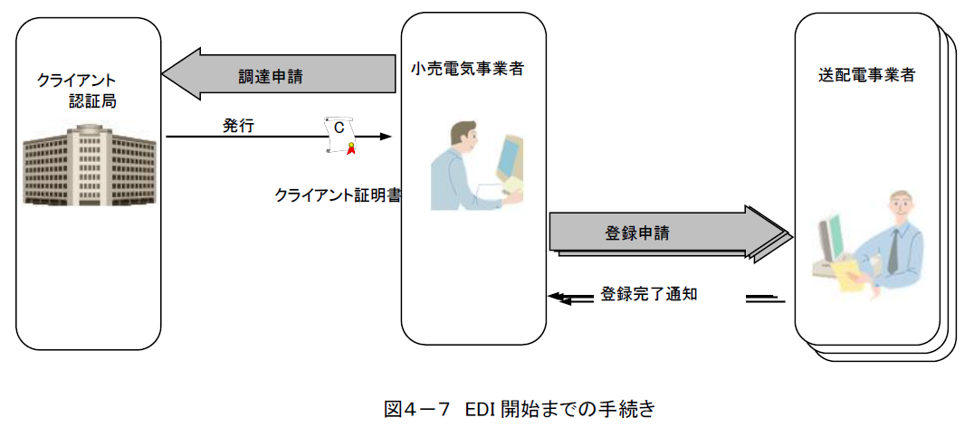

申請登録完了
のお知らせ
小売電気事業者・一般送配電事業者間EDI共通規格

(２) 電子証明書の失効

 | ― | 実施者 |  |  | 処理内容
 |  | 利用者 | 送配電事業者 | ｸﾗｲｱﾝﾄ認証局
 | STEP１ | ○
 |  |  |  |  | ◆ 電力広域的運営推進機関が定める申込み手順およびジャパンネット
 |  |  |  |  | 株式会社「Enterprise Premium電子証明書発行サービス」運用管理
 |  |  |  |  | 規定に従い、クライアント証明書の失効を申請してください。
 |  |  |  |  | http://www.eppcert.jp/occto/occto.html

 | STEP２ |  |  | ○
 |  |  |  |  | ◆ クライアント証明書が失効されます。

 | STEP３ | ○
 |  |  |  |  | ◆ 対象となる一般送配電事業者へ失効となるクライアント証明書の内容等
 |  |  |  |  | を所定の様式で通知し、登録解除申請を行なってください。

 | STEP４ |  | ○
 |  |  |  |  | ◆ 登録解除完了後、その旨を利用者へメール等で通知します。

２ 問合せ先

 | 事業者名 |  | 部署名 |  |  | 電話番号 | ﾒｰﾙｱﾄﾞﾚｽ
 | 北陸電力送配電株式会社 |  | ネットワークサービスセンター |  |  | 0570-051-081(内線２） | nsc-kou01@nw.rikuden.co.jp

